规则表
一、 |  | 概念介绍
 | 本系统包含两大模块，指标与规则。
 | 1.1 |  | 指标数据源介绍
 |  | 指标数据源可以理解为一个接口和其响应集的描述。规划中的指标数据源有这几大类：1、营服(计算)数据源，2、接口数据源，3、接口入参数据源，4、sql数据源，5、智能体数据源
 |  | 1.1.1 |  | 营服（计算）数据源
 |  |  | 该数据源的数据，从kafka接受，根据数据源的配置，存放到redis中。Kafka中的数据，是一个json，可能有不同的返回值。
 |  |  | 核心配置项：营服Code, redis前缀, 可选维度，响应结果集描述
 |  | 1.1.2 |  | 接口指标源
 |  |  | 该数据源通过调用第三方接口获得，返回值也是一个json。
 |  |  | 未来会有接口预加载功能，使第三方接口可以提前发起调用，缓存结果。
 |  |  | 核心配置项：url, path参数、param参数、body参数、响应结果集描述。
 |  | 1.1.3 |  | 参数指标源
 |  |  | 我们的系统中，系统->场景->事件。是一个树形结构。在树的每个节点上，可以配置一个参数数据源。配置该节点上，风控接口调用方可能会传递的参数。
 |  | 1.1.4 |  | sql指标（未实现）
 |  |  | 配置数据库地址，鉴权，与执行sql，响应结果集描述
 |  | 1.1.5 |  | 智能体数据源（未实现）

 | 1.2 |  | 指标数据源介绍
 |  | 指标绑定特定数据源响应结果集的某个参数，一个特定响应参数只能创建一个指标。
 |  | 指标用于配置规则的条件。比如某指标值小于某值，或某指标值A大于某指标值B
 | 1.3 |  | 指标数据源与指标关系图
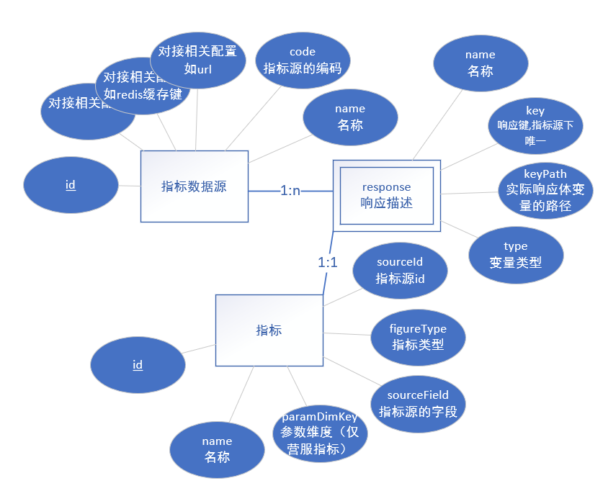

 | 1.4 |  | 规则介绍
 |  | 规则绑定到特定的事件下。
 |  | 第三方调用风控接口，携带事件编码，则会触发绑定该事件的规则。
 |  | 规则包含多个版本，判定条件信息存放在规则版本中。
 |  | 规则和版本关系如下图。
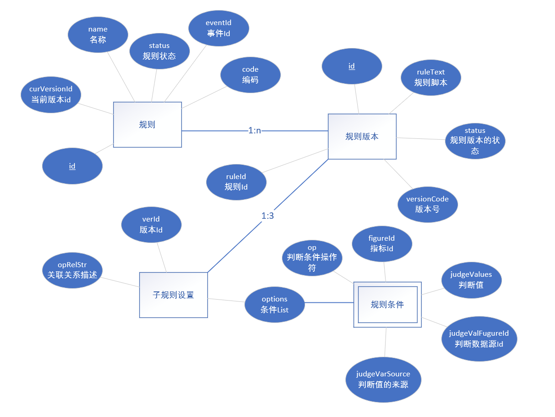

二、 |  | 规则创建流程

